상품제안서
브릴 10W 고속무선충전 마우스패드 폴더블타입 | 상품코드: S00133

 |  |  |  |  |  | 02-713-8555 | www.synergygift.co.kr
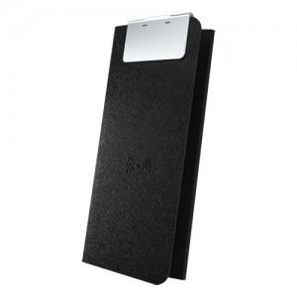 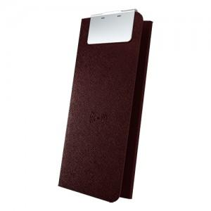

【상세/제작정보】

【인쇄/포장옵션】 | 레이저 / 포장지포장

【공급단가】 | 수량 | 50~ | 300~ | 1,000~ | 2,000~
*VAT별도 | 단가 | 28,350원 | 27,300원 | 26,250원 | 25,200원

【상품 URL】 | https://www.synergygift.co.kr:443/src/goods_detail.php?gdno=3369

